調査地点図
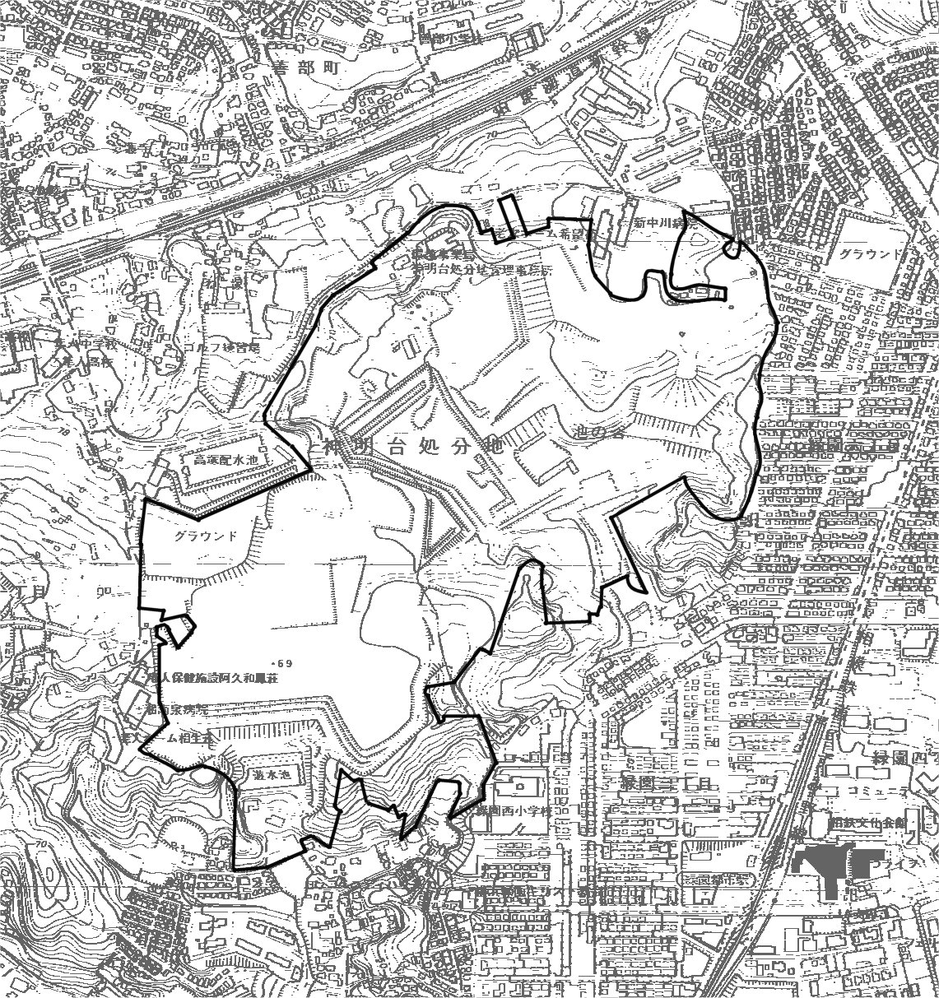

北側敷地境界
(処分地管理事務所付近)

東側敷地境界
(緑園六丁目付近)

処分地南側
(1,3,4,7次排水処理施設付近)

西側敷地境界
(2,5,6次排水処理施設付近)

大気環境調査地点図 | N

